상품제안서
에코라이프 미니 키링 디자인 줄자 CBH614 | 상품코드: F18076

 |  |  |  |  |  |  | 02-412-0044 | www.easy1.co.kr
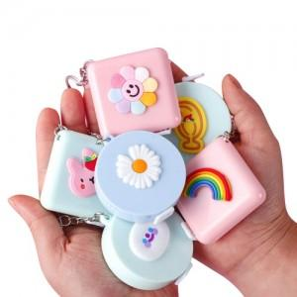

【상세/제작정보】

【인쇄/포장옵션】 | 스티커 / OPP(비닐)

【공급단가】 | 수량 | 100~ | 300~ | 500~ | 1,000~ | 3,000~
*VAT별도 | 단가 | 2,520원 | 2,430원 | 2,340원 | 2,250원 | 2,160원

【상품 URL】 | https://dev.easy1.co.kr:443/src/goods_detail.php?gdno=18076

